届出関係変更届
 | 届 出 関 係 変 更 届

提出先
被保険者 → 事業所（会社） → 森永健保
被保険者氏名 |  |  |  |  |  |  | 氏名変更の場合は旧姓を記入
被保険者記号番号 |  |  |  | ―

＜被保険者様＞
入力を終えたら、下記①②いずれかの方法で事業所（会社）へご提出ください
※提出方法は事業所（会社）のご担当者様へご確認ください
①エクセルを、事業所（会社）のご担当者様へメール添付等で送付
②Ａ４用紙１枚に白黒印刷し、事業所（会社）のご担当者様へ提出
被保険者（本人）に関する変更・訂正
氏 名 変 更 |  |  |  | その他の訂正 |  |  | 変更理由
旧 |  | フリガナ |  | 訂正内容
 |  |  |  |  |  |  | その他の詳細を記入↓
 |  |  |  | 訂正 前
新 |  | フリガナ
 |  |  |  | 訂正 後

被扶養者（家族）に関する変更・訂正
氏 名 変 更 |  |  |  | その他の訂正 |  |  | 変更理由
旧 |  | フリガナ |  | 訂正内容
＜事業所ご担当者様＞
内容を確認し、事業主欄に記入してください
ＰＤＦ（１枚）に出力し、事業主データ連携へアップロードしてください
（原本送付は不要です）
 |  |  |  |  |  |  | その他の詳細を記入↓
 |  |  |  | 訂正 前
新 |  | フリガナ
 |  |  |  | 訂正 後

※住所変更のみの場合
・保険証の添付は必要
ありません。
・被扶養者のない場合
は住所変更の届出の
必要はありません。
※住所変更のみの場合
・保険証の添付は必要
ありません。
・被扶養者のない場合
は住所変更の届出の
必要はありません。
氏 名 変 更 |  |  |  | その他の訂正 |  |  | 変更理由
旧 |  | フリガナ |  | 訂正内容
 |  |  |  |  |  |  | その他の詳細を記入↓
 |  |  |  | 訂正 前
新 |  | フリガナ
 |  |  |  | 訂正 後

事業主欄 | 令和 年 月 日

 |  | 事業所所在地
 |  | 事業所名称
 |  | 事業主氏名

健保使用欄 | マイナ保険証を確認 |  | 受付日 |  | 常務理事 | 事務長 | 担当者
 | 有 ⇒ＫＷ入力のみ
 | 無 ⇒資格確認書を交付

提出先 被保険者 → 事業所担当者 → 森永健康保険組合 |  |  |  |  |  |  |  | R8.2.1 morinaga kenpo

記入例
記入例
 | 届 出 関 係 変 更 届

被保険者氏名 |  |  |  | ○○ ○○○ |  |  |  |  | 氏名変更の場合は旧姓を記入
被保険者記号番号 |  |  |  | ○○○○ |  | ― | ○○○○

被保険者（本人）に関する変更・訂正
氏名変更 |  |  |  |  |  | その他の訂正 |  |  | 変更理由
旧 |  | フリガナ | ○○○ ○○○ |  |  | 訂正内容 |  |  | 結 婚
 |  |  | ○○ ○○○ |  |  |  |  |  | その他の詳細を記入↓
 |  |  |  |  |  | 訂正 前
新 |  | フリガナ | △△△ ○○○
 |  |  | △△ ○○○ |  |  | 訂正 後

被扶養者（家族）に関する変更・訂正
氏名変更 |  |  |  |  |  | その他の訂正 |  |  | 変更理由
旧 |  | フリガナ |  |  |  | 訂正内容
 |  |  |  |  |  |  |  |  | その他の詳細を記入↓
 |  |  |  |  |  | 訂正 前
新 |  | フリガナ
 |  |  |  |  |  | 訂正 後

※住所変更のみの場合
・保険証の添付は必要
ありません。
・被扶養者のない場合
は住所変更の届出の
必要はありません。
※住所変更のみの場合
・保険証の添付は必要
ありません。
・被扶養者のない場合
は住所変更の届出の
必要はありません。
氏名変更 |  |  |  |  |  | その他の訂正 |  |  | 変更理由
旧 |  | フリガナ |  |  |  | 訂正内容
 |  |  |  |  |  |  |  |  | その他の詳細を記入↓
 |  |  |  |  |  | 訂正 前
新 |  | フリガナ
 |  |  |  |  |  | 訂正 後

事業主欄 | 令和 年 月 日

 |  | 事業所所在地
 |  | 事業所名称
 |  | 事業主氏名

健保使用欄 | マイナ保険証を確認 |  |  |  | 受付日 |  | 常務理事 | 事務長 | 担当者
 | 有 ⇒ＫＷ入力のみ
 | 無 ⇒資格確認書を交付

提出先 被保険者 → 事業所担当者 → 森永健康保険組合 |  |  |  |  |  |  |  |  |  | R8.2.1 morinaga kenpo

記号番号の確認方法
記号番号が不明な場合は、下記3通りの方法で確認できます

資格情報のお知らせで確認する

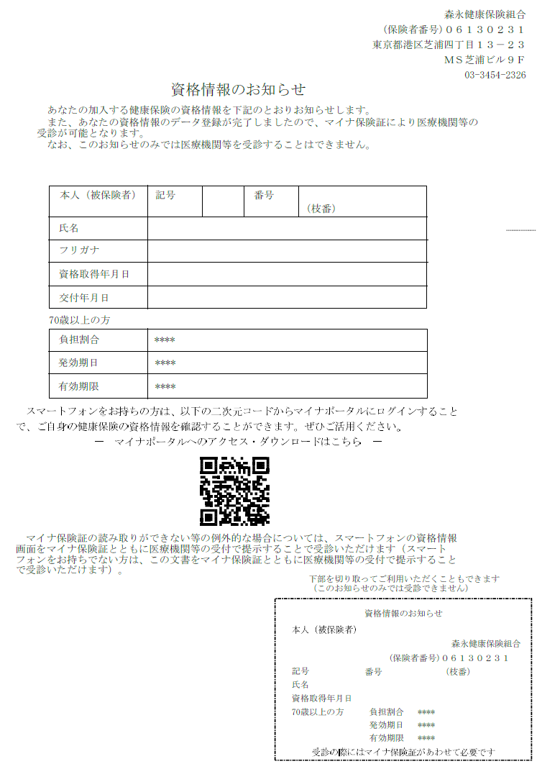

資格確認書で確認する

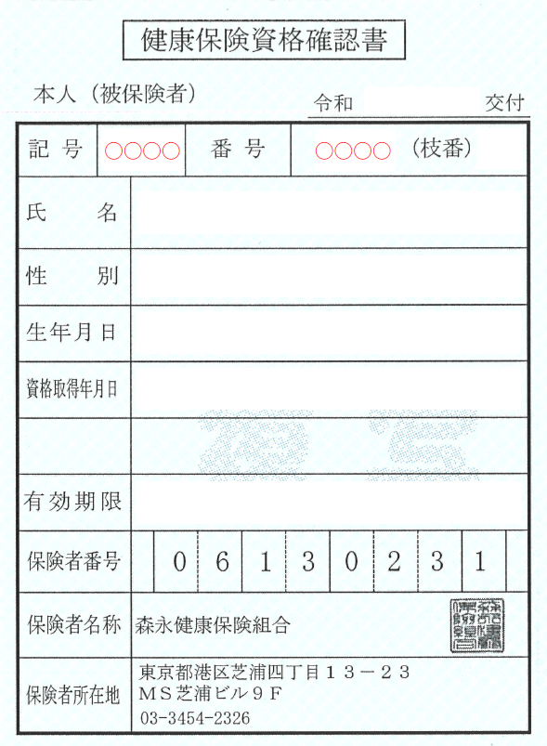

マイナポータルで確認する
①マイナポータルへログインする
②ログイン後トップページから、健康保険証を選択する
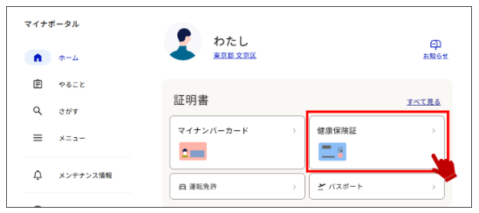

③健康保険証情報を確認する
